105쪽 심화문제 1-5번
교재 105쪽 심화문제 1-3
 | N=19
표준산업분류 | 2005년 수익 | 2010년 수익 | y-r*x | (y-r*x)^2
목재 | 21 | 26 | -2.0285714286 | 4.1151020408
전기, 전자 장비 | 63 | 91 | 6.9142857143 | 47.807346939
자동차 | 35 | 47 | 0.28571428571 | 0.081632653061
식료 | 60 | 70 | -10.081632653 | 101.63931695
섬유 | 16 | 17 | -4.3551020408 | 18.966913786
화학 | 50 | 76 | 9.2653061224 | 85.845897543
평균 | 40.83 | 54.50 |  | 51.691241983
표본분산 | 397.4 | 861.9
ratio |  | 1.33

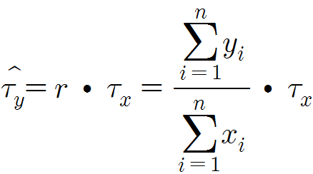

 |  | 1035.5 | 35481.55 |  | 899.58367347 | 2127.9561283 | 16.674004472
 |  |  | 376.7 |  |  | 92.26

